Blank Template
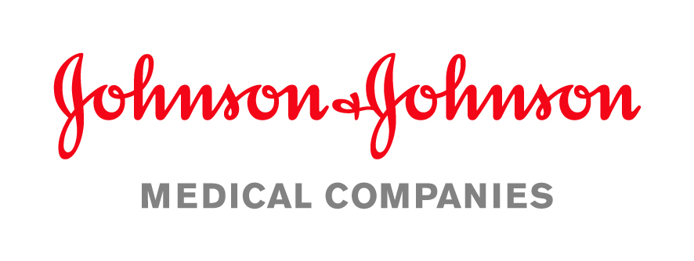
 |  |  |  |  |  |  | Oferta Cenowa

 |  |  |  |  |  | Sporządzono Dnia: |  | 06.04.2020r.
 |  |  |  |  |  | Ważna: |  | do 06.07.2020r.
 |  |  |  |  |  | Warunki Płatności: |  | 60dni
 |  |  |  |  |  | Gwarancja |  | 36-mcy

 | Dodatkowe Informacje:
 | Szanowny Panie, przedstawiam ofertę dotycząca niskotemperaturowego sterylizatora plazmowego STERRAD 100NX ALL CLEAR - najnowocześniejszy sterylizator plazmowy. Krótkie, w pełni bezpieczne cykle sterylizacji pozwalają na efektywne skrócenie czasu - obiegu narzędzi. Bezpieczny cykl to taki który jest bezpieczny dla personelu medycznego jak i narzędzi - pozwala na szybką sterylizację narzędzi wrażliwych na wysoką temperaturę czy wilgotność. Zapewni Państwu bardzo szybki obrót narzędziami - co pozwala zaoszczędzić koszty związane z zakupem wielu zestawów tych samych narzędzi.

 | Nazwa | Ilość | Cena netto | Kod produk. | Cena brutto | VAT % | Wartość netto | Wartość VAT | Wartość brutto
 | Sterylizator plazmowy Sterylizator STERRAD® 100NX z technologią ALLClear™ | 1 | 320,000.00 | 10104-006 | 345,600.00 | 8% | 320,000.00 | 25,600.00 | 345,600.00
 | Velocity czytnik szybkich testów biologicznych 25 minut. | 1 | 10,000.00 | 43220 | 12,300.00 | 23% | 10,000.00 | 2,300.00 | 12,300.00
 | 100NX Duo cycle kit | 1 | 27,000.00 | 10136 | 29,160.00 | 8% | 27,000.00 | 2,160.00 | 29,160.00
 | Cykl Ekspresowy dla Sterrad 100NX | 1 | 10,301.63 | 10134 | 11,125.76 | 8% | 10,301.63 | 824.13 | 11,125.76
 | Zgrzewarka rotacyjna HAVO 1000 | 1 | 12,000.00 | 0.617.099 | 14,760.00 | 23% | 12,000.00 | 2,760.00 | 14,760.00

 |  |  |  |  |  |  |  | Netto | 379,301.63 zł
 |  |  |  |  |  |  |  | VAT | 33,644.13 zł
 | Grzegorz Kuciński
 |  |  |  |  |  |  | Kwota do zapłaty |  | 412,945.76 zł

 | Osoba upoważniona do wystawiania
 | ofert

Dziękujemy za korzystanie z naszych usług
 | Adres: |  |  | Kontakt:

 | ul. Iłżecka 24, 02-135 Warszawa |  |  | Tel | 730-107-507
 |  |  |  | Mail: gkucins@its.jnj.com

 | Spółka zarejestrowana w Sądzie Rejonowym dla m. st. Warszawy, XIII Wydział Gospodarczy Krajowego Rejestru Sądowego.
 | KRS 0000032278, NIP 113-00-20-467, Regon 006934330, Kapitał zakładowy 39 751 500 PLN

